Chi tiết địa chất
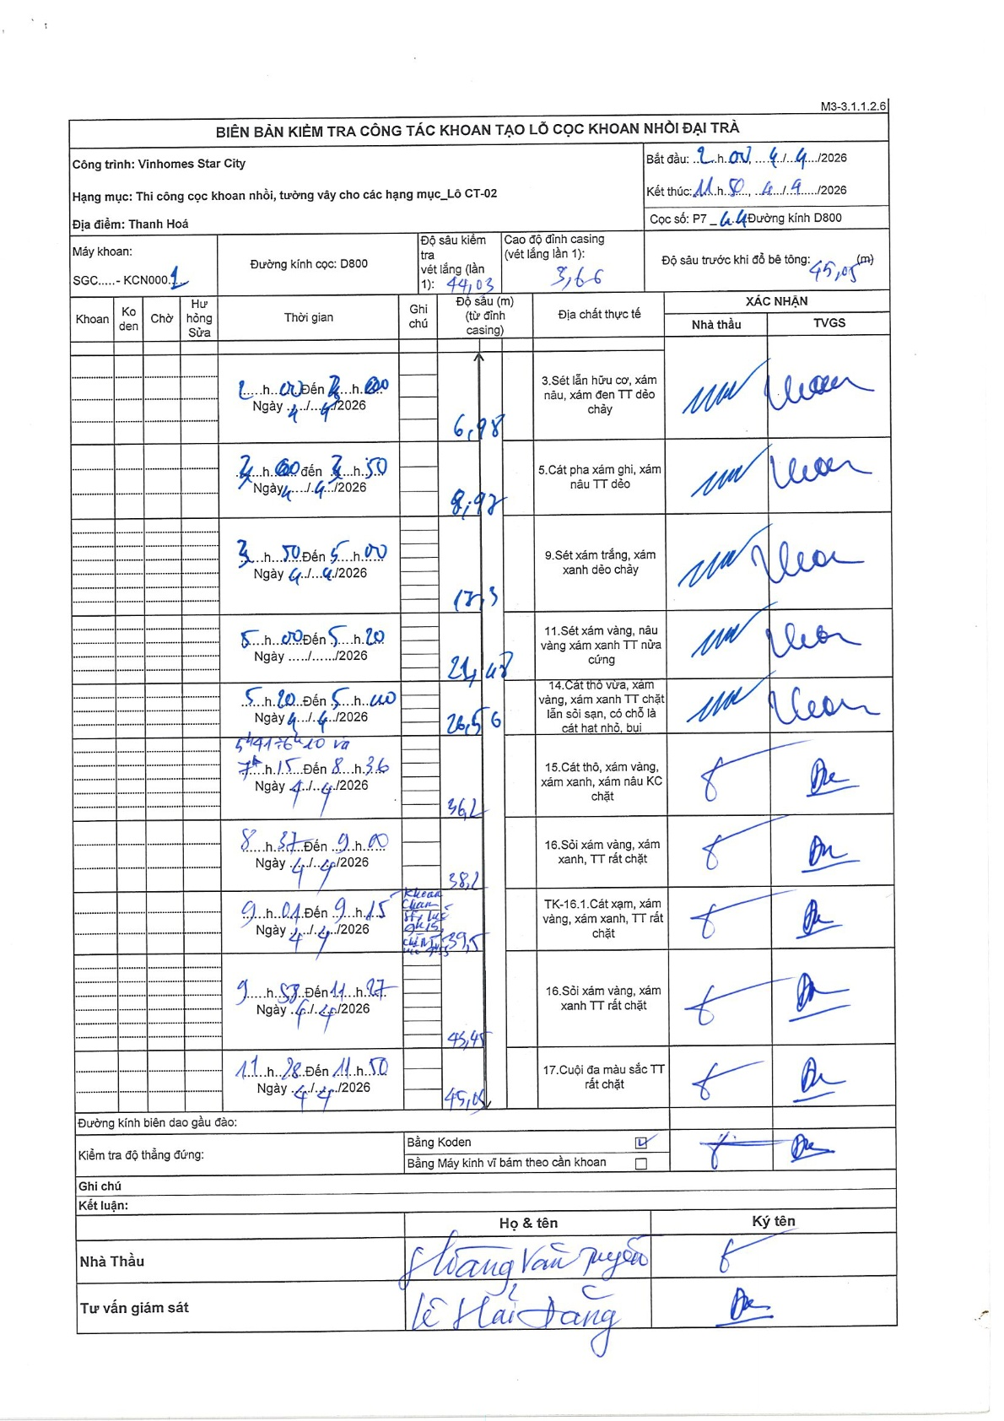
Dự án | Star City Thanh Hóa
Hạng mục | Thi công cọc khoan nhồi, tường vây cho các hạng mục_Lô CT-02
Tên bộ phận | Thanh Hoá
Số hiệu cọc | P7-44
Tên Máy khoan | SGC-KCN0001
Đường kính | D800
Bắt đầu thi công | 02:00 04/04/2026
Kết thúc thi công | 11:50 04/04/2026

Địa chất TT | Đường kính | Mô tả lớp thiết kế | Từ (h) | Đến (h) | Cao độ từ | Cao độ đến | T.Gian (h) | Dài (m) | V (m/h) | Ghi chú
1 | D800 | Sét lẫn hữu cơ, xám nâu, xám đen TT dẻo chảy | 20:00 04/04/2026 | 22:00 04/04/2026 | -3.66 | -6.98 | 2 | 3.32 | 1.66
2 | D800 | Cát pha xám ghi, xám nâu TT dẻo | 22:00 04/04/2026 | 23:50 04/04/2026 | -6.98 | -8.97 | 1.83 | 1.99 | 1.09
3 | D800 | Sét xám trắng, xám xanh dẻo chảy | 23:50 04/04/2026 | 05:00 04/04/2026 | -8.97 | -17.3 | 5.17 | 8.33 | 1.61
4 | D800 | Sét xám vàng, nâu vàng xám xanh TT nửa cứng | 05:00 04/04/2026 | 05:20 04/04/2026 | -17.3 | -24.48 | 0.33 | 7.18 | 21.54
5 | D800 | Cát thô vừa, xám vàng, xám xanh TT chặt lẫn sỏi sạn, có chỗ là cát hạt nhỏ, bụi | 05:20 04/04/2026 | 05:40 04/04/2026 | -24.48 | -26.56 | 0.33 | 2.08 | 6.24
6 | D800 | Cát thô, xám vàng, xám xanh, xám nâu KC chặt | 05:40 04/04/2026 | 08:36 04/04/2026 | -26.56 | -36.2 | 2.93 | 9.64 | 3.29 | Lao gàu 5:40 đến 6:10 và 7:15 đến 8:36
7 | D800 | Sỏi xám vàng, xám xanh, TT rất chặt | 08:37 04/04/2026 | 09:00 04/04/2026 | -36.2 | -38.1 | 0.38 | 1.9 | 4.96
8 | D800 | TK-16.1.Cát xạm, xám vàng, xám xanh, TT rất chặt | 09:04 04/04/2026 | 09:15 04/04/2026 | -38.1 | -39.5 | 0.18 | 1.4 | 7.64 | Khoan chạm ống vách kỹ thuật chân ống vách 39,5
9 | D800 | Sỏi xám vàng, xám xanh TT rất chặt | 09:58 04/04/2026 | 11:27 04/04/2026 | -39.5 | -45.45 | 1.48 | 5.95 | 4.01
10 | D800 | Cuội đa màu sắc TT rất chặt | 11:28 04/04/2026 | 11:50 04/04/2026 | -45.45 | -49 | 0.37 | 3.55 | 9.68

ẢNH BIÊN BẢN GỐC

